상품제안서
오죽선 대 풍속도 기성 접선부채 | 상품코드: F09632

 |  |  |  |  |  |  | 02-412-0044 | www.easy1.co.kr
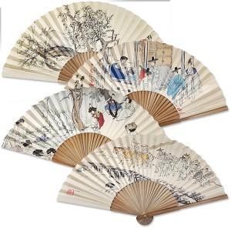

【상세/제작정보】 | 손잡이에 인쇄들어갑니다!

【인쇄/포장옵션】 | 실크 / 포장불가능

【공급단가】 | 수량 | 200~ | 500~ | 1,000~ | 3,000~ | 5,000~
*VAT별도 | 단가 | 4,900원 | 4,720원 | 4,550원 | 4,370원 | 4,200원

【상품 URL】 | https://dev.easy1.co.kr:443/src/goods_detail.php?gdno=9632

